Hoja1
Story | Output Case | Case Type | Step Type | Direction | Drift | Label | X | Y | Z
 |  |  |  |  |  |  | m | m | m
NIVEL 10 | DERIVA X | Combination | Max | X | 0.00443 | 39 | 20.25 | 0 | 33.6 | 10
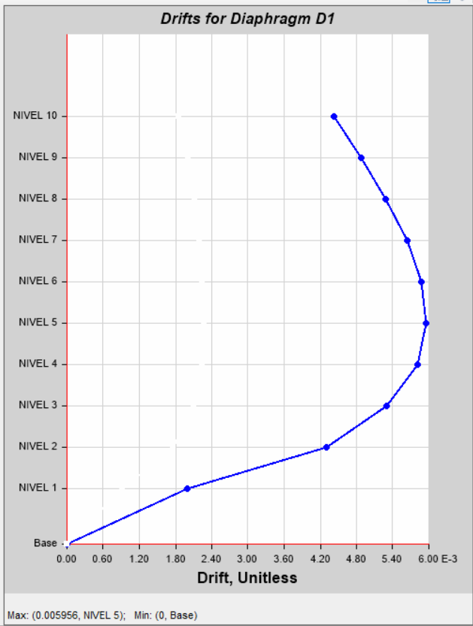
NIVEL 9 | DERIVA X | Combination | Max | X | 0.004876 | 39 | 20.25 | 0 | 30.35 | 9 | x | y
NIVEL 8 | DERIVA X | Combination | Max | X | 0.005284 | 39 | 20.25 | 0 | 27.1 | 8 | 0.007 | 0
NIVEL 7 | DERIVA X | Combination | Max | X | 0.005639 | 39 | 20.25 | 0 | 23.85 | 7 | 0.007 | 35
NIVEL 6 | DERIVA X | Combination | Max | X | 0.005878 | 39 | 20.25 | 0 | 20.6 | 6
NIVEL 5 | DERIVA X | Combination | Max | X | 0.005956 | 39 | 20.25 | 0 | 17.35 | 5
NIVEL 4 | DERIVA X | Combination | Max | X | 0.005805 | 39 | 20.25 | 0 | 14.1 | 4
NIVEL 3 | DERIVA X | Combination | Max | X | 0.005298 | 39 | 20.25 | 0 | 10.85 | 3
NIVEL 2 | DERIVA X | Combination | Max | X | 0.004305 | 39 | 20.25 | 0 | 7.6 | 2
NIVEL 1 | DERIVA X | Combination | Max | X | 0.001999 | 185 | 12.28 | 2.98 | 4.35 | 1
 |  |  |  |  | 0 |  |  |  | 0

